关系图
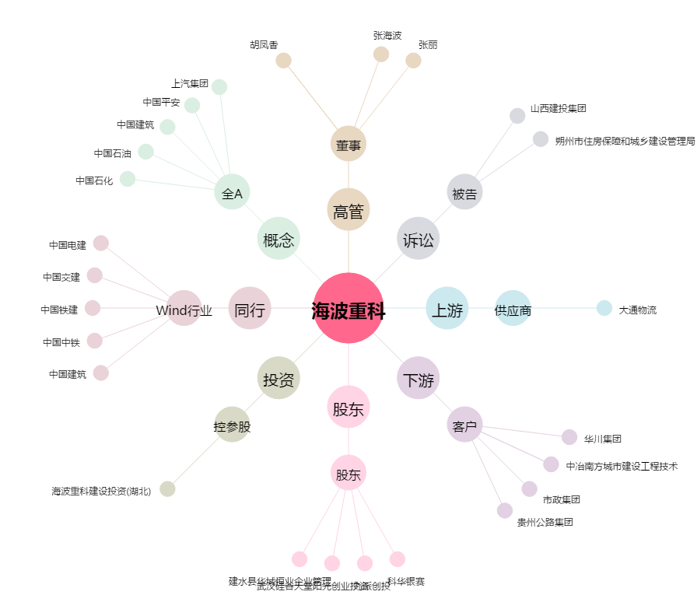
海波重科[300517.SZ] - 关系概览图

